JAVA等
问答题

Java
 | mac地址和ip地址
 | Java中int与Integer的区别，拆箱装箱、Integer的一些源码、泛型的应用。 | http://blog.csdn.net/u012110719/article/details/46367365
 | Integer 与int的区别,如何在具体场景中选择
 | 类与接口，抽象类abstract，implement的区别
 | Java重载与重写的区别
 | Minor gc和full gc的区别
 | Java解析XML的方法
 | Java连接数据库时需要的参数
 | java中的IO及泛型
 | Java如何保存图片
 | java基本类型和占用字节数，回答八种，也特意提到boolean类型，1或者4个字节，为什么？
 | new一个空的Object，占用几个字节
 | Java中的同步机制，有哪几个关键字
 | synchronized和Lock的实现是一样的吗？
 | volatile适用于哪种场景(我回答的是：一个线程写，多个线程读)
 | 动态代理原理和实现，画出代理模式UML
 | static标识的成员有什么意义？可以被哪些函数调用？
 | Java中得collection，从包的list，set，queue接口讲到抽象类，以及继承单个抽象类后得具体类
 | equals 和== 的区别
 | Java内存，堆和栈的区别，各种存储的内容
 | 字符编码，及之间的转化，汉字占用字符
 | Lamada表达式
 | Finally的用法
 | Exception类型
 | 软拷贝及硬拷贝
 | string,stringbuffer继承类，及区别

 | ip地址：运行在IP网络层，是人为分配的逻辑地址，相当于家的地址姓名； MAC地址：数据链路层，芯片出厂时固化在内的物理地址，相当于身份证号或者指纹唯一,一般不可改变，不能由用户自己设定

 | Integer:是int的封装类，里面定义了很多静态方法；int是java提供的8种基本原始数据类型之一，Java为每个原始类型提供了封装类，Integer是对int的封装类，int默认值为0，而Integer默认值为null。，即Integer可以区分出未赋值和值为0的区别，int则无法表达出未赋值的情况，例如，要想表达出没有参加考试和考试成绩为0的区别则只能使用Integer。 int分配到栈上，而Integer是对象是用new分配到堆上的 jdk1.5以后，支持从int自动装箱Integer类 | public class Integerint { private static int score; private static Integer score2; public static void main(String[] args) { System.out.println("int类型的默认值score2:" + score);// 0 System.out.println("Integer类型的默认值score:" + score2);// null // if(score==null){//报错因为score是int类型的不能和null比较 if (score2 == null) { System.out.println("没有参加考试!!!"); } else if (score2 == 0) { System.out.println("考试成绩为0分！！！"); } else { System.out.println("考试成绩为" + score2); } }
 | “==” 是操作符：用于比较原生类型 equal()是方法：用于检查对象的相等性 如果“==”和equal()用于比较对象，当两个引用地址相同时，"=="返回true,而equal()主要取决于重写实现，默认实现： public boolean equals(Object obj) {return (this == obj);} 字符串java.lang.String重写了equal()方法，如果两个字符串对象包含相同内容，返回true. 只有引用地址相同时"=="才返回true | public boolean equals(Object anObject) { if (this == anObject) { return true;} if (anObject instanceof String) { String anotherString = (String)anObject; int n = value.length; if (n == anotherString.value.length) { char v1[] = value; char v2[] = anotherString.value; int i = 0; while (n-- != 0) { if (v1[i] != v2[i]) return false; i++;
 | new一个Object对象：Object obj = new Object() ) obj是一个指向对象的引用，引用的长度决定了Java的寻址能力，32位的JDK是4字节，64位的JDK是8字节。 虽然obj对象没有数据，但是有行为（Object类定义了12个方法）。当我们执行完new操作后，obj的值为堆内存的地址，既然obj都指向一块内存了，说明是会在堆上为其分配空间的。 JDK是64位，8字节是引用，16字节是堆内存，总共是8+16=24字节 JDK是32位，则new一个Object对象占用4字节引用+16字节堆内存=20字节
 | final:使用final定义的变量，就成为了常量，常量名必须大写；public static final 声明的就是全局常量，每个字母需要大写 final定义的类或者方法不能继承或者覆写 final 是 Java 的关键字，它所表示：“这部分是无法修改的”。不想被改变的原因有两个：效率、设计。使用到final的有三种情况:数据、方法、类
 | final数据： 1.编译器常量、永远不可改变：对于编译期常量，它在类加载的过程就已经完成了初始化，所以当类加载完成后是不可更改的，编译期可以将它代入到任何用到它的计算式中，也就是说可以在编译期执行计算式。 2.运行期初始化时，我们希望它不会被改变：对于运行期常量，它既可是基本数据类型，也可是引用数据类型。基本数据类型不可变的是其内容，而引用数据类型不可变的是其引用，引用所指定的对象内容是可变的。 | http://wiki.jikexueyuan.com/project/java-enhancement/java-fifteen.html
 | final方法： 所有被 final 标注的方法都是不能被继承、更改的，所以对于 final 方法使用的第一个原因就是方法锁定，以防止任何子类来对它的修改。 父类的 final 方法是不能被子类所覆盖的，也就是说子类是不能够存在和父类一模一样的方法的。
 | final类: 如果某个类用 final 修改，表明该类是最终类，它不希望也不允许其他来继承它。在程序设计中处于安全或者其他原因，我们不允许该类存在任何变化，也不希望它有子类，这个时候就可以使用 final 来修饰该类了。 对于 final 修饰的类来说，它的成员变量可以为 final，也可以为非 final。如果定义为 final，那么 final 数据的规则同样适合它。而它的方法则会自动的加上 final，因为 final 类是无法被继承，所以这个是默认的。
 | final 参数: 在实际应用中，我们除了可以用 final 修饰成员变量、成员方法、类，还可以修饰参数、若某个参数被 final 修饰了，则代表了该参数是不可改变的。 final 与 static: inal 和 static 在一起使用就会发生神奇的化学反应，他们同时使用时即可修饰成员变量，也可修饰成员方法。 对于成员变量，该变量一旦赋值就不能改变，我们称它为“全局常量”。可以通过类名直接访问。 对于成员方法，则是不可继承和改变。可以通过类名直接访问。 | public class Custom { public void test(final int i){ //i++; ---final参数不可改变 System.out.println(i); } public void test(final Person p){ //p = new Person(); --final参数不可变 p.setName("chenssy"); } }
 | static:static声明的属性保存于全局数据区，是一个公共属性，所有的对象都可以修改读取。所有的非static属性必须产生实例化对象之后才能访问，而static属性不需要产生实例化对象即可直接由类名.访问。虽然定义在类结构里面，但是并不受类控制。 Static定义的方法也可以直接由类名调用，static方法不能直接访问非static属性和方法，只能调用static属性和方法。非static方法可以访问static属性和方法，不受任何限制。 所有的非static定义的结构，必须在类已经明确的产生了实例化对象才会分配堆内存空间，才可以使用 所有的static定义的结构，不受实例化对象的控制，即：可以在没有实例化对象的时候访问 在Java中并不存在全局变量的概念，但是我们可以通过static来实现一个“伪全局”的概念，在Java中static表示“全局”或者“静态”的意思，用来修饰成员变量和成员方法，当然也可以修饰代码块。 同时被static修饰的成员变量和成员方法是独立于该类的，它不依赖于某个特定的实例变量，也就是说它被该类的所有实例共享。所有实例的引用都指向同一个地方，任何一个实例对其的修改都会导致其他实例的变化。 | public class Static { private static int num = 0; public Static(){ num++; } public static void main(String[] args){ Static s1 = new Static(); Static s2 = new Static(); System.out.println("s1 num:" + s1.num); //2 System.out.println("s2 num:" + s2.num); //2 } }
 | static的使用: static可以用于修饰成员变量和成员方法，我们将其称之为静态变量和静态方法，直接通过类名来进行访问。ClassName.propertyName、 ClassName.methodName(……) 1. static变量： static修饰的变量我们称之为静态变量，没有用static修饰的变量称之为实例变量，他们两者的区别是：静态变量是随着类加载时被完成初始化的，它在内存中仅有一个，且JVM也只会为它分配一次内存，同时类所有的实例都共享静态变量，可以直接通过类名来访问它。但是实例变量则不同，它是伴随着实例的，每创建一个实例就会产生一个实例变量，它与该实例同生共死。所以我们一般在这两种情况下使用静态变量：对象之间共享数据、访问方便。 2.static方法: static修饰的方法我们称之为静态方法，我们通过类名对其进行直接调用。由于他在类加载的时候就存在了，它不依赖于任何实例，所以static方法必须实现，就是说他不能是抽象方法abstract。Static方法是类中的一种特殊方法，我们只有在真正需要的时候才会将方法声明为static。如Math类的所有方法都是静态static的。 3.Static代码块: 被static修饰的代码块，我们称之为静态代码块，静态代码块会随着类的加载一块执行，当JVM装载类的时候，就会执行这块代码。而且他可以随意放，可以存在于该了的任何地方。 总结：无论是变量，方法，还是代码块，只要用static修饰，就是在类被加载时就已经"准备好了",也就是可以被使用或者已经被执行，都可以脱离对象而执行。反之，如果没有static，则必须要依赖于对象实例。 static的局限: 1.它只能调用static变量。 2.它只能调用static方法。 3.不能以任何形式引用this、super。 4.static变量在定义时必须要进行初始化，且初始化时间要早于非静态变量。
 | 堆内存：存放由new创建的对象和数组，java虚拟机的自动垃圾回收器来管理 栈内存：存放函数中定义的基本类型的变量和对象的引用变量，程序运行到其作用域之外后被释放。
 | String:使用字符数组保存字符串，有“final”修饰符：public final class String() ; private final char value[]； String对象不可变，理解为常量，线程安全 当final作用于类的成员变量时，必须在定义或者构造器中进行初始化赋值，一旦被初始化赋值，就不能再改变。 StringBuilder与StringBuffer都继承自AbstractStringBuilder类，在AbstractStringBuilder中也是使用字符数组保存字符串，都是可变的：char[] value; StringBuilder、StringBuffer的方法都会调用AbstractStringBuilder中的公共方法，如super.append(...)。只是StringBuffer会在方法上加synchronized关键字，进行同步。
 | StringBuilder： public final class StringBuilder extends AbstractStringBuilder 父类抽象类：AbstractStringBuilder 非线程安全的，单线程效率高，字符串拼接用 StringBuffer ： public final class StringBuffer extends AbstractStringBuilder 父类抽象类：AbstractStringBuilder 线程安全，多线程，比如http请求中拼接 public synchronized StringBuffer append(String str)
 | 抽象类与接口的其中一个区别是：抽象类中可以定义一些子类的公共方法，子类只需要增加新的功能，不需要重复写已经存在的方法；而接口中只是对方法的申明和常量的定义。
...
垃圾回收
 | Java的垃圾回收机制，JVM的回收算法？
JVM | JVM回收机制，从判断对象死亡、GC Roots、Stop the World、回收算法优缺点讲起，提到引用计数弊端。 对象是否可以被回收的两种经典算法: 引用计数法 和 可达性分析算法 引用计数算法：是通过判断对象的引用数量来决定对象是否可以被回收：在这种方法中，堆中的每个对象实例都有一个引用计数。当一个对象被创建时，且将该对象实例分配给一个引用变量，该对象实例的引用计数设置为 1。当任何其它变量被赋值为这个对象的引用时，对象实例的引用计数加 1（a = b，则b引用的对象实例的计数器加 1），但当一个对象实例的某个引用超过了生命周期或者被设置为一个新值时，对象实例的引用计数减 1。特别地，当一个对象实例被垃圾收集时，它引用的任何对象实例的引用计数器均减 1。任何引用计数为0的对象实例可以被当作垃圾收集。 可达性分析算法：判断对象的引用链是否可达来决定对象是否可以被回收。可达性分析算法是从离散数学中的图论引入的，程序把所有的引用关系看作一张图，通过一系列的名为 “GC Roots” 的对象作为起始点，从这些节点开始向下搜索，搜索所走过的路径称为引用链（Reference Chain）。当一个对象到 GC Roots 没有任何引用链相连（用图论的话来说就是从 GC Roots 到这个对象不可达）时，则证明此对象是不可用的，如下图所示。在Java中，可作为 GC Root 的对象包括以下几种： 虚拟机栈(栈帧中的局部变量表)中引用的对象； 方法区中类静态属性引用的对象； 方法区中常量引用的对象； 本地方法栈中Native方法引用的对象； | 引用计数算法很难解决对象之间相互循环引用的问题 public class ReferenceCountingGC { public Object instance = null; public static void testGC(){ ReferenceCountingGC objA = new ReferenceCountingGC (); ReferenceCountingGC objB = new ReferenceCountingGC (); // 对象之间相互循环引用，对象objA和objB之间的引用计数永远不可能为 0 objB.instance = objA; objA.instance = objB; objA = null; objB = null; System.gc(); } } 最后面两句将objA和objB赋值为null，也就是说objA和objB指向的对象已经不可能再被访问，但是由于它们互相引用对方，导致它们的引用计数器都不为 0，那么垃圾收集器就永远不会回收它们。
 | 垃圾收集算法： 标记-清除算法：分为标记和清除两个阶段。该算法首先从根集合进行扫描，对存活的对象对象标记，标记完毕后，再扫描整个空间中未被标记的对象并进行回收。 复制算法：将可用内存按容量划分为大小相等的两块，每次只使用其中的一块。当这一块的内存用完了，就将还存活着的对象复制到另外一块上面，然后再把已使用过的内存空间一次清理掉。这种算法适用于对象存活率低的场景，比如新生代。这样使得每次都是对整个半区进行内存回收，内存分配时也就不用考虑内存碎片等复杂情况，只要移动堆顶指针，按顺序分配内存即可，实现简单，运行高效 实践中会将新生代内存分为一块较大的Eden空间和两块较小的Survivor空间 (如下图所示)，每次使用Eden和其中一块Survivor。当回收时，将Eden和Survivor中还存活着的对象一次地复制到另外一块Survivor空间上，最后清理掉Eden和刚才用过的Survivor空间。HotSpot虚拟机默认Eden和Survivor的大小比例是 8:1，也就是每次新生代中可用内存空间为整个新生代容量的90% ( 80%+10% )，只有10% 的内存会被“浪费”。 标记整理算法：标记整理算法的标记过程类似标记清除算法，但后续步骤不是直接对可回收对象进行清理，而是让所有存活的对象都向一端移动，然后直接清理掉端边界以外的内存，类似于磁盘整理的过程，该垃圾回收算法适用于对象存活率高的场景（老年代） 分代收集算法：是基于这样一个事实：不同的对象的生命周期(存活情况)是不一样的，而不同生命周期的对象位于堆中不同的区域，因此对堆内存不同区域采用不同的策略进行回收可以提高 JVM 的执行效率。
 | 新生代： 新生代的目标就是尽可能快速的收集掉那些生命周期短的对象，一般情况下，所有新生成的对象首先都是放在新生代的。新生代内存按照 8:1:1 的比例分为一个eden区和两个survivor(survivor0，survivor1)区，大部分对象在Eden区中生成。在进行垃圾回收时，先将eden区存活对象复制到survivor0区，然后清空eden区，当这个survivor0区也满了时，则将eden区和survivor0区存活对象复制到survivor1区，然后清空eden和这个survivor0区，此时survivor0区是空的，然后交换survivor0区和survivor1区的角色（即下次垃圾回收时会扫描Eden区和survivor1区），即保持survivor0区为空，如此往复。 特别地，当survivor1区也不足以存放eden区和survivor0区的存活对象时，就将存活对象直接存放到老年代。如果老年代也满了，就会触发一次FullGC，也就是新生代、老年代都进行回收。注意，新生代发生的GC也叫做MinorGC，MinorGC发生频率比较高，不一定等 Eden区满了才触发。 | 老年代： 老年代存放的都是一些生命周期较长的对象，就像上面所叙述的那样，在新生代中经历了N次垃圾回收后仍然存活的对象就会被放到老年代中。此外，老年代的内存也比新生代大很多(大概比例是1:2)，当老年代满时会触发Major GC(Full GC)，老年代对象存活时间比较长，因此FullGC发生的频率比较低。 永久代： 主要用于存放静态文件，如Java类、方法等。永久代对垃圾回收没有显著影响，但是有些应用可能动态生成或者调用一些class，例如使用反射、动态代理、CGLib等bytecode框架时，在这种时候需要设置一个比较大的永久代空间来存放这些运行过程中新增的类。
 | 由于对象进行了分代处理，因此垃圾回收区域、时间也不一样。垃圾回收有两种类型，Minor GC 和 Full GC。 Minor GC：对新生代进行回收，不会影响到年老代。因为新生代的 Java 对象大多死亡频繁，所以 Minor GC 非常频繁，一般在这里使用速度快、效率高的算法，使垃圾回收能尽快完成。 Full GC：也叫 Major GC，对整个堆进行回收，包括新生代和老年代。由于Full GC需要对整个堆进行回收，所以比Minor GC要慢，因此应该尽可能减少Full GC的次数，导致Full GC的原因包括：老年代被写满、永久代（Perm）被写满和System.gc()被显式调用等。
 | 内存分配与回收策略： 对象优先在Eden分配：当Eden区没有足够空间进行分配时，虚拟机将发起一次MinorGC 大对象直接进入老年代：所谓的大对象是指，需要大量连续内存空间的Java对象，最典型的大对象就是那种很长的字符串以及数组。 长期存活的对象将进入老年代：当对象在新生代中经历过一定次数（默认为15）的Minor GC后，就会被晋升到老年代中。 动态对象年龄判定
 | 内存泄漏： 1.诸如 HashMap、Vector 等集合类的静态使用最容易出现内存泄露，因为这些静态变量的生命周期和应用程序一致，所有的对象Object也不能被释放，因为他们也将一直被Vector等应用着。 2.各种资源连接包括数据库连接、网络连接、IO连接等没有显式调用close关闭，不被GC回收导致内存泄露。 3.监听器的使用，在释放对象的同时没有相应删除监听器的时候也可能导致内存泄露。 在这个例子中，虚拟机栈中保存者 Vector 对象的引用 v 和 Object 对象的引用 o 。在 for 循环中，我们不断的生成新的对象，然后将其添加到 Vector 对象中，之后将 o 引用置空。问题是虽然我们将 o 引用置空，但当发生垃圾回收时，我们创建的 Object 对象也不能够被回收。因为垃圾回收在跟踪代码栈中的引用时会发现 v 引用，而继续往下跟踪就会发现 v 引用指向的内存空间中又存在指向 Object 对象的引用。也就是说，尽管o 引用已经被置空，但是 Object 对象仍然存在其他的引用，是可以被访问到的，所以 GC 无法将其释放掉。如果在此循环之后， Object 对象对程序已经没有任何作用，那么我们就认为此 Java 程序发生了内存泄漏。 | private static Vector v = new Vector(); public void test(Vector v){ for (int i = 1; i<100; i++) { Object o = new Object(); v.add(o); o = null; } }
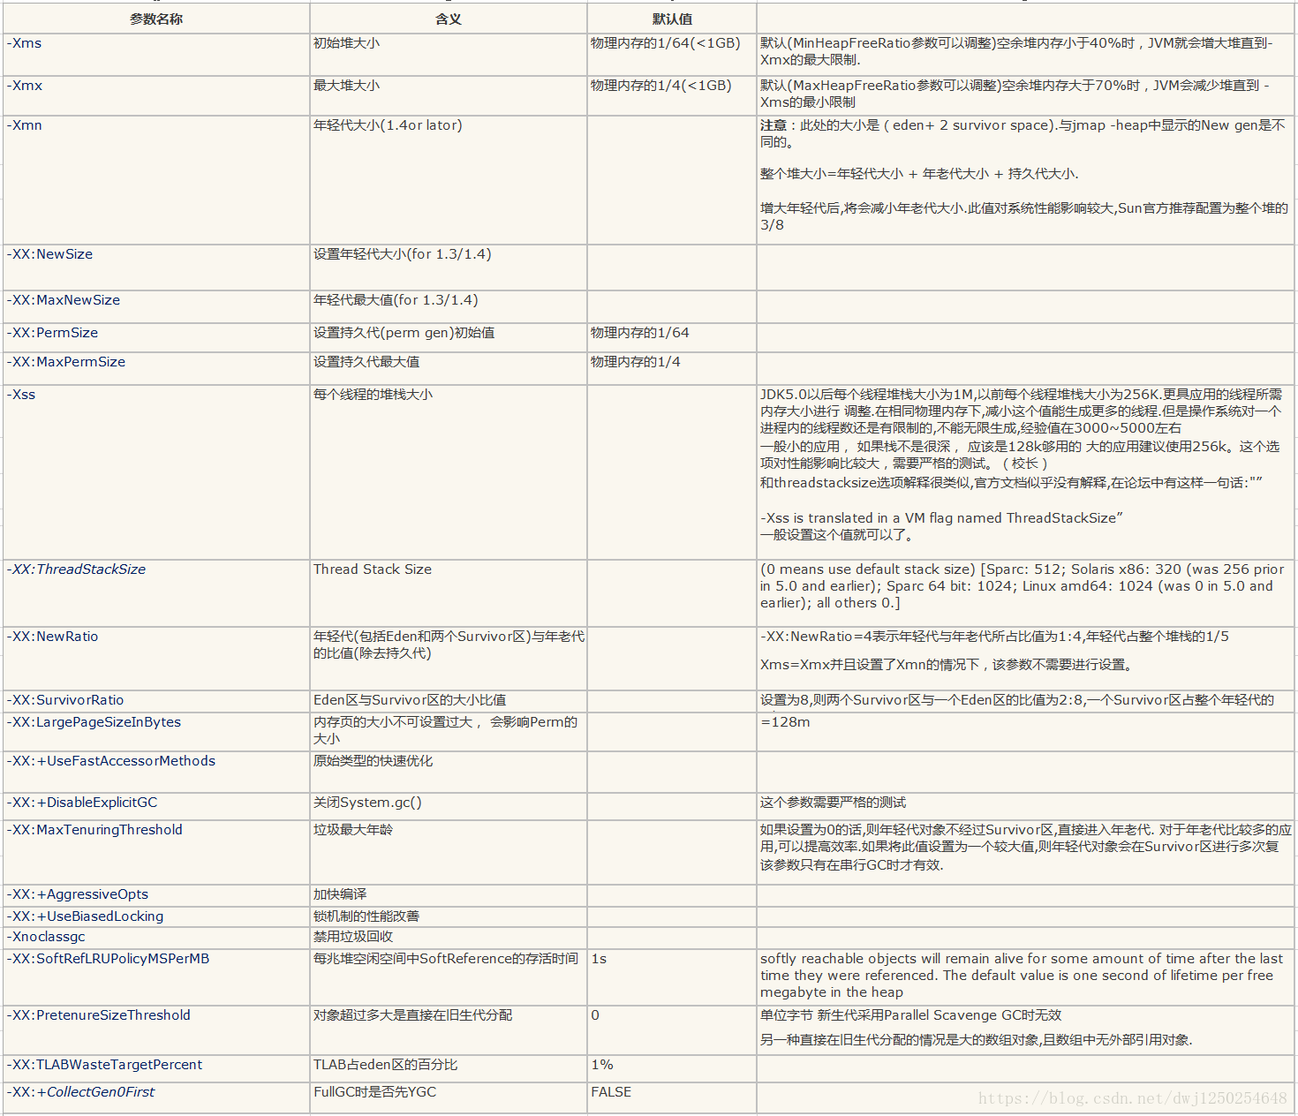
 | VM_PARAM=''
 | VM_PARAM=$VM_PARAM" -server -Xmx6g -Xms6g"
 | VM_PARAM=$VM_PARAM" -XX:SurvivorRatio=18"
 | VM_PARAM=$VM_PARAM" -XX:NewSize=4g"
 | VM_PARAM=$VM_PARAM" -XX:MaxNewSize=4g"
 | VM_PARAM=$VM_PARAM" -XX:PermSize=128m"
 | VM_PARAM=$VM_PARAM" -XX:MaxPermSize=1024m"
 | VM_PARAM=$VM_PARAM" -XX:+PrintGCDetails"
 | VM_PARAM=$VM_PARAM" -XX:+PrintGCDateStamps"
 | VM_PARAM=$VM_PARAM" -XX:+PrintCommandLineFlags"
 | VM_PARAM=$VM_PARAM" -XX:+UseConcMarkSweepGC"
 | VM_PARAM=$VM_PARAM" -XX:+UseParNewGC"
 | VM_PARAM=$VM_PARAM" -XX:ParallelCMSThreads=4"
 | VM_PARAM=$VM_PARAM" -XX:+CMSClassUnloadingEnabled"

 | VM_PARAM=$VM_PARAM" -XX:CMSFullGCsBeforeCompaction=9"
 | VM_PARAM=$VM_PARAM" -XX:CMSInitiatingOccupancyFraction=70"
 | VM_PARAM=$VM_PARAM" -XX:+UseCMSInitiatingOccupancyOnly"
 | VM_PARAM=$VM_PARAM" -XX:+PrintTenuringDistribution"
 | VM_PARAM=$VM_PARAM" -XX:+CMSScavengeBeforeRemark"
 | VM_PARAM=$VM_PARAM" -XX:+ParallelRefProcEnabled"
 | VM_PARAM=$VM_PARAM" -XX:+CMSParallelRemarkEnabled"
 | VM_PARAM=$VM_PARAM" -XX:+PrintGCTimeStamps"
 | VM_PARAM=$VM_PARAM" -XX:+PrintGCApplicationStoppedTime"
 | VM_PARAM=$VM_PARAM" -XX:+PrintGCApplicationConcurrentTime"
 | VM_PARAM=$VM_PARAM" -XX:-UseBiasedLocking"
 | VM_PARAM=$VM_PARAM" -XX:+PrintFlagsFinal"
 | VM_PARAM=$VM_PARAM" -XX:+HeapDumpOnOutOfMemoryError"
 | VM_PARAM=$VM_PARAM" -XX:+ExplicitGCInvokesConcurrent"
 | VM_PARAM=$VM_PARAM" -XX:+PrintHeapAtGC"
 | VM_PARAM=$VM_PARAM" -XX:+PrintGCApplicationStoppedTime"
 | VM_PARAM=$VM_PARAM" -Dfile.encoding=UTF-8"

 | JVM参数的含义，Java中的引用类型，什么是weakHashMap，以及关于Java Web的框架的问题。
 | JVM调优,有哪些小工具类,你用到的,具体场景
 | JVM内存分区,越细越好 (我把 eden ,form ,to 也画出来了)
 | JVM常量池在哪,这部分区域如何被回收 (分为1.7,1.8,各个版本,各个虚拟机厂商都不同)
 | 了解JVM吗介绍一下吧(由此开始了长达三十分钟的jvm介绍,说的我都想喝小哥的水了......)
 | .jvm排查错误的方式
 | 讲讲Java虚拟机，讲到分的几块数据区后就没让继续讲了
 | java执行的过程

